상품제안서
스카이 케어 ES10 C타입 충전식 가정용 휴대용 무선 전기면도기 | 상품코드: F28163

 |  |  |  |  |  |  | 02-412-0044 | www.easy1.co.kr
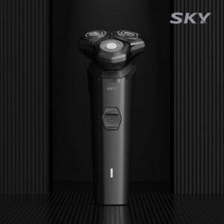

【상세/제작정보】

【인쇄/포장옵션】 | 레이저 / 포장지포장

【공급단가】 | 수량 | 100~ | 300~ | 500~ | 1,000~ | 3,000~
*VAT별도 | 단가 | 10,900원 | 10,720원 | 10,450원 | 10,270원 | 10,000원

【상품 URL】 | http://www.easy1.co.kr/src/goods_detail.php?gdno=28163

